Table 1
Identificador | RQ010
Nombre | Carga de foto de perfil
Descripción | Como usuario registrado, quiere subir una foto de perfil, para que otros usuarios lo identifiquen visualmente y aumentar la credibilidad de mi perfil.
Criterios de aceptación | *El usuario puede acceder a la opción de cargar una foto desde la sección de edición de perfil. *El sistema permite la carga de imágenes en formatos comunes (JPEG, PNG). *La imagen cargada puede ser recortada y ajustada dentro de un marco circular o cuadrado antes de guardarse. *Si la imagen supera el tamaño permitido (por ejemplo, 5MB), el sistema muestra un mensaje de error claro e indica el tamaño máximo aceptado. *Una vez subida, la foto de perfil se muestra instantáneamente en el perfil y en las interacciones de la red del usuario (solicitudes de conexión, feed de noticias, etc.).
Mockups | 
Autor | Carlos Santiago Correa Narvaez

Table 2
Identificador | RQ011
Nombre | Envío de solicitudes de conexión
Descripción | Como usuario registrado, quiere enviar solicitudes de conexión a otros usuarios, para poder ampliar su red de contactos profesionales y colaborar con personas afines.
Criterios de aceptación | *El usuario puede enviar una solicitud de conexión desde el perfil de otro usuario, a través de un botón claramente visible. *Al enviar una solicitud, el sistema muestra una confirmación de que la solicitud fue enviada exitosamente. *El destinatario de la solicitud recibe una notificación en su cuenta y, opcionalmente, por correo electrónico. *El sistema impide que el usuario envíe una solicitud a un mismo usuario más de una vez si la solicitud anterior está pendiente o fue rechazada. *Una vez que la solicitud es aceptada, ambos usuarios son notificados y se convierten en contactos mutuos dentro de la red.
Mockups | 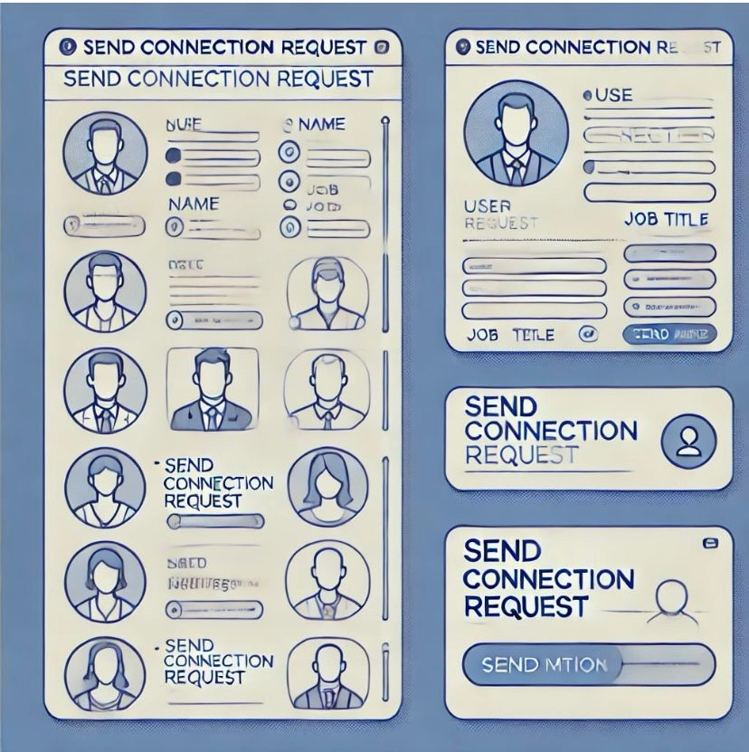
Autor | Carlos Santiago Correa Narvaez

Table 3
Identificador | RQ012
Nombre | Gestión de conexiones
Descripción | Como usuario registrado, quiere gestionar sus conexiones existentes, para mantener organizada su red profesional y administrar sus contactos de manera eficiente.
Criterios de aceptación | *El usuario puede acceder a una lista completa de sus conexiones desde su perfil, con la opción de buscar, filtrar o clasificar. *El sistema permite eliminar una conexión desde esta lista mediante una opción claramente identificada (por ejemplo, "Eliminar conexión"). *Al eliminar una conexión, el sistema solicita una confirmación antes de ejecutar la acción, con un mensaje que explica el resultado. *El usuario tiene la opción de etiquetar o clasificar sus conexiones en categorías (por ejemplo, "Clientes", "Colegas", "Mentores") para facilitar la gestión. *Los cambios realizados (eliminación, clasificación) son reflejados instantáneamente en la cuenta del usuario y no afectan la visibilidad del perfil para usuarios no conectados.
Mockups | 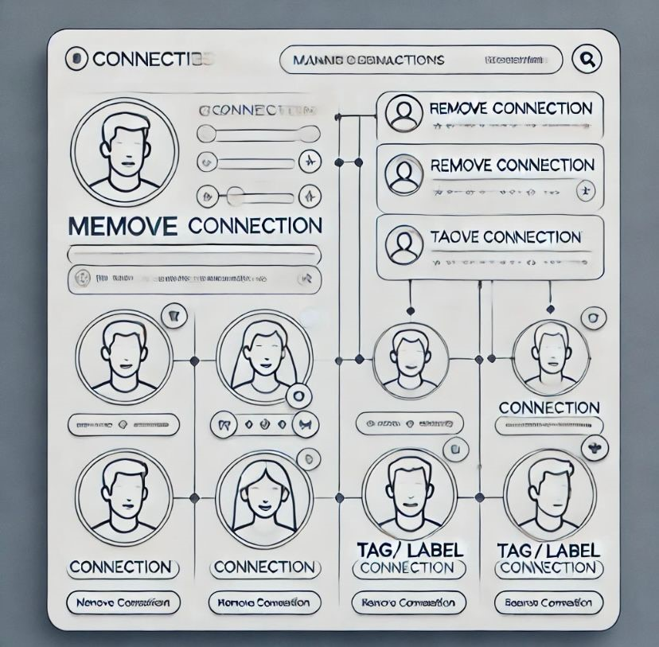
Autor | Carlos Santiago Correa Narvaez

Table 4
Identificador | RQ013
Nombre | Visualización de actualizaciones en el feed de noticias
Descripción | Como usuario registrado, quiere ver las actualizaciones y publicaciones de sus conexiones en un feed de noticias, para estar al tanto de las actividades relevantes de su red profesional.
Criterios de aceptación | *El usuario puede acceder al feed de noticias desde la página principal del sitio o aplicación. *El feed muestra publicaciones recientes de las conexiones del usuario, incluyendo actualizaciones de estado, logros y eventos. *El contenido del feed se actualiza automáticamente o permite actualización manual mediante un botón ( "Actualizar"). *El usuario puede interactuar con las publicaciones en el feed, dando “me gusta”, comentando o compartiendo. *Las publicaciones en el feed están ordenadas por relevancia (algoritmo basado en interacción) o cronológicamente, con la opción de que el usuario elija su preferencia.
Mockups | 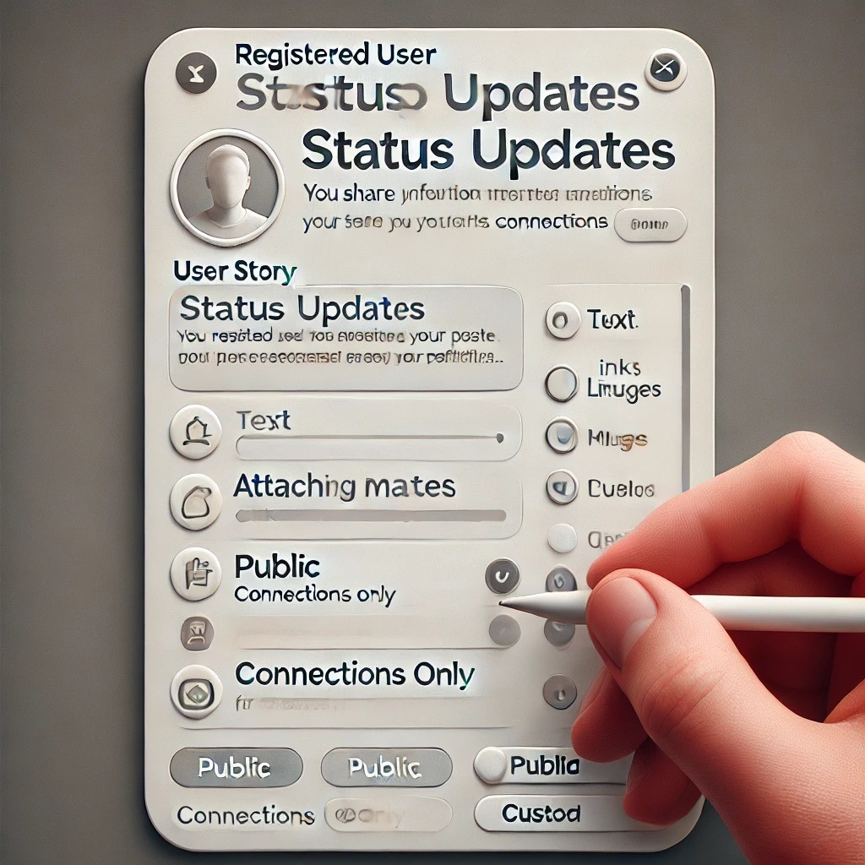
Autor | Carlos Santiago Correa Narvaez

Table 5
Identificador | RQ014
Nombre | Creación de actualizaciones de estado
Descripción | Como usuario registrado, quiere crear y publicar actualizaciones de estado en su perfil, para compartir información relevante con sus conexiones y mantener su red actualizada.
Criterios de aceptación | *El usuario puede acceder a un campo de texto para crear una actualización desde la página principal o perfil personal. *El sistema permite adjuntar enlaces, imágenes o archivos a la actualización de estado. *Al publicar la actualización, el sistema muestra una confirmación de que la publicación ha sido exitosa. *La actualización se refleja instantáneamente en el feed de noticias de las conexiones del usuario. *El usuario tiene la opción de limitar la visibilidad de la actualización (por ejemplo, solo para conexiones, público o personalizado).
Mockups | 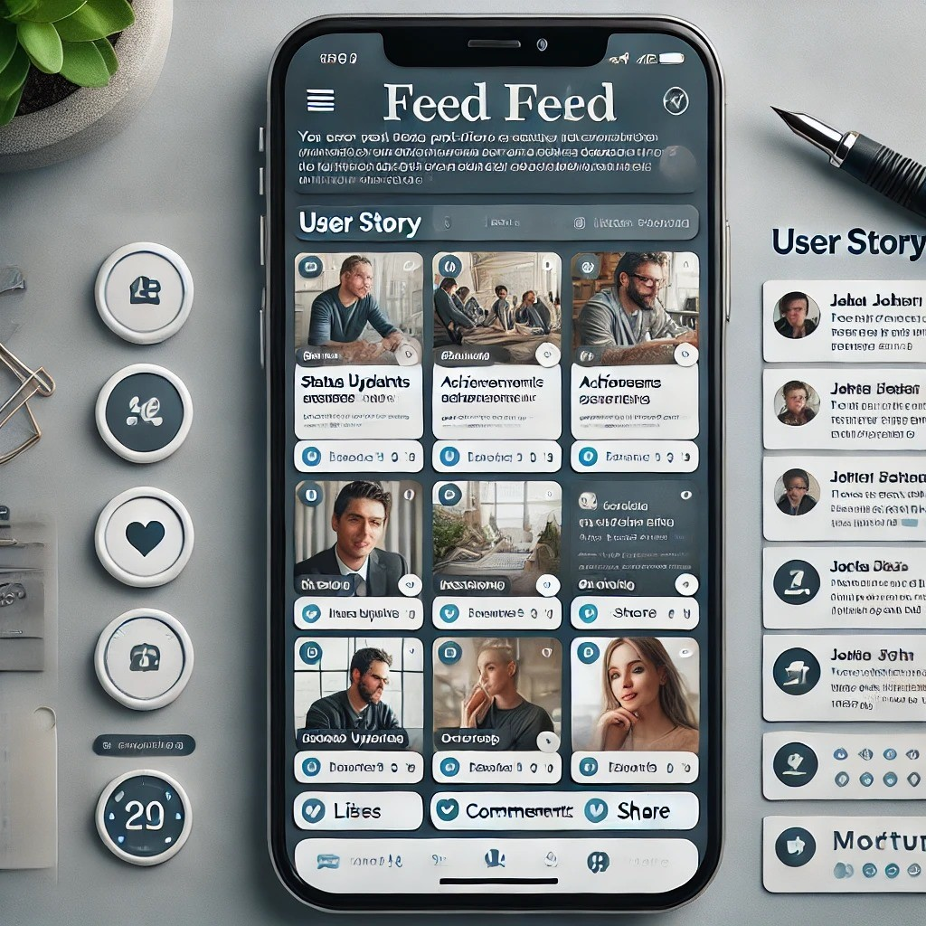
Autor | Carlos Santiago Correa Narvaez

Table 6
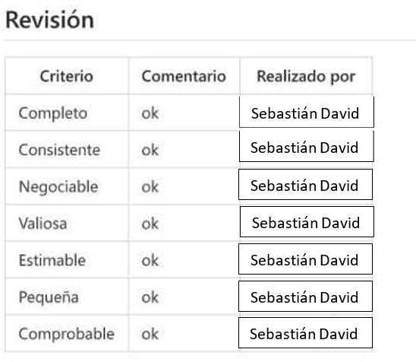
Identificador | RQ022
Nombre | Búsqueda de perfiles
Descripción | Como usuario registrado, quiere buscar perfiles de otros usuarios en la plataforma, para encontrar personas relevantes para su red o con las que quiere conectar profesionalmente.
Criterios de aceptación | *El usuario puede acceder a una barra de búsqueda en la parte superior de la página principal o desde una sección dedicada. *El sistema permite búsquedas por nombre, cargo, empresa o palabras clave relacionadas con el perfil. *Los resultados de búsqueda muestran un listado de perfiles que coinciden con los términos ingresados, ordenados por relevancia o conexiones en común. *El usuario puede filtrar los resultados por diferentes criterios (, ubicación, industria, conexiones en común). *Desde los resultados de búsqueda, el usuario puede acceder al perfil de cualquier persona y enviar una solicitud de conexión si no están ya conectados.
Mockups | 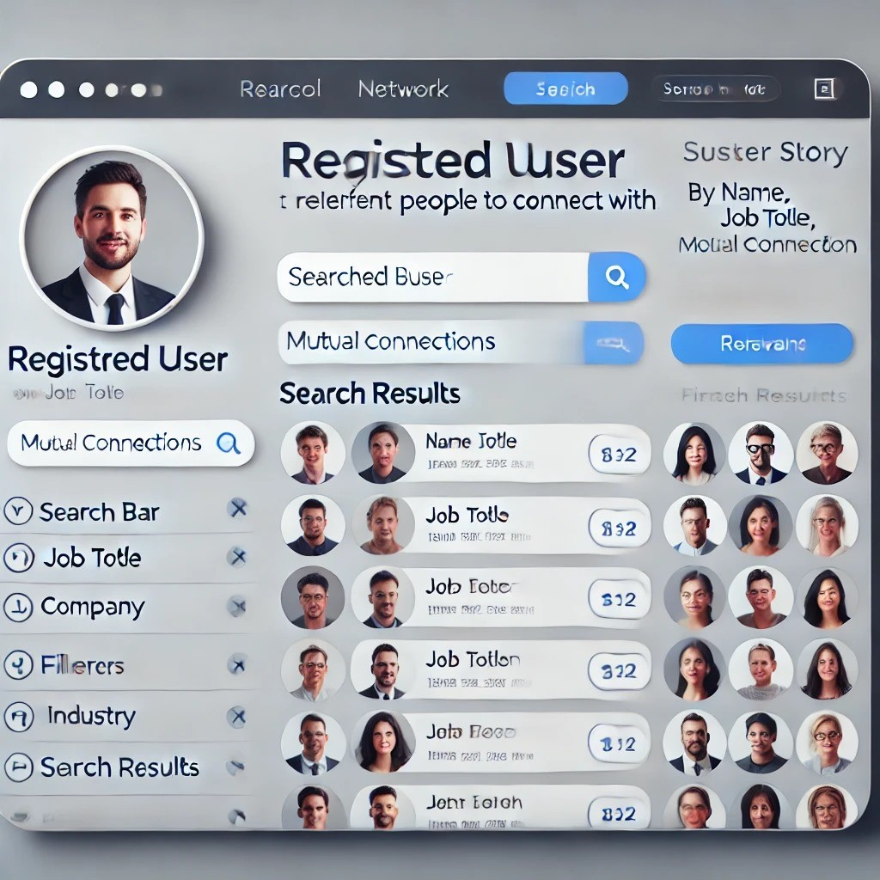
Autor | Carlos Santiago Correa Narvaez

